Table 1
Grandes Empresas en Argentina 1993-2004

Los contenidos de la presente publicación electrónica fueron desarrollados por la Dirección Nacional de Estadísticas y Precios de la Producción y el Comercio del INDEC, a cargo del Lic. Julio Rotman. Coordinación de Estadísticas de Grandes Empresas: Lic. Nora Santángelo. Coordinación de la Encuesta Nacional a Grandes Empresas hasta marzo 2006: Lic. María A. Barrientos. Signos convencionales * Dato provisorio - Dato igual a cero — Dato ínfimo, menos de la mitad del último dígito mostrado . Dato no registrado ... Dato no disponible a la fecha de presentación de los resultados /// Dato que no corresponde presentar debido a la naturaleza de las cosas o del cálculo s Dato confidencial por aplicación de las reglas del secreto estadístico e Dato estimado por extrapolación, proyección o imputación
ISBN 978-950-896-349-9
Instituto Nacional de Estadística y Censos Enge, grandes empresas en la Argentina. - 1a ed. - Buenos Aires : Instituto Nacional de Estadística y Censos - INDEC, 2007. 160 p. ; 25x19 cm ISBN 978-950-896-349-9 1. Estadísticas. I. Título CDD 310
Fecha de catalogación: 14/09/2007 Responsable de edición: Lic. Ana M. Edwin Diseño de tapa: Tamara Beltram © Queda hecho el depósito que marca la Ley Nº11.723.
PERMITIDA LA REPRODUCCIÓN PARCIAL CON MENCIÓN DE LA FUENTE Los artículos de colaboradores se atribuirán a la responsabilidad de sus autores
Buenos Aires, 2007
PUBLICACIONES DEL INDEC Las publicaciones editadas por el Instituto Nacional de Estadística y Censos están a la venta en el Centro Estadístico de Servicios del INDEC, Av. Julio A. Roca 609, PB, C1067ABB, Ciudad Autónoma de Buenos Aires, Argentina. Puede dirigir su consulta personal al Centro Estadístico de Servicios, o bien comunicarse por: · teléfono: (05411) 4349-9650/52/54/62 · fax: (05411) 4349-9621 · correo electrónico: ces@indec.mecon.gov.ar Horario de atención: 9:30 a 16:00 hs. Más información: www.indec.gov.ar

Contenido

página Presentación 7 1. ¿Qué es la ENGE? 9 1.1. Objetivos 11 1.2. Antecedentes 12 2. Metodología 2.1. Unidad de observación y unidades estadísticas 13 2.2. Criterios de selección de las 500 empresas más grandes 15 2.3. Unidad de análisis 17 2.4. Metodología operativa 17 2.5. Formularios aplicados 18 2.6. Aclaraciones metodológicas para los resultados del año 2002 18 3. Conceptos básicos 19 3.1. Temáticas 21 3.1.1. Producción 21 3.1.2. Inversión 25 3.1.3. Ocupación 25 3.1.4. Activo y pasivo 26 3.1.5. Comercio Internacional

Cuadros (continuación) 1994 página
Resumen de los principales agregados macroeconómicos 59 6.9 Actividad principal de la empresa 59 6.10 Origen del capital 60 6.11 Condición de privatización y/o concesión 60 6.12 Pertenencia a grupo económico 61 Indicadores económico-financieros 63 6.13 Actividad principal de la empresa 63 6.14 Origen del capital 64 6.15 Condición de privatización y/o concesión 65 6.16 Pertenencia a grupo económico 66
1995 Resumen de los principales agregados macroeconómicos 67 6.17 Actividad principal de la empresa 67 6.18 Origen del capital 68 6.19 Condición de privatización y/o concesión 68 6.20 Pertenencia a grupo económico 69 Indicadores económico-financieros 71 6.21 Actividad principal de la empresa 71 6.22 Origen del capital 72 6.23 Condición de privatización y/o concesión 73 6.24 Pertenencia a grupo económico 74
1996 Resumen de los principales agregados macroeconómicos 75 6.25 Actividad principal de la empresa 75 6.26 Origen del capital 76 6.27 Condición de privatización y/o concesión 76 6.28 Pertenencia a grupo económico 77 Indicadores económico-financieros 79 6.29 Actividad principal de la empresa 79 6.30 Origen del capital 80 6.31 Condición de privatización y/o concesión 81 6.32 Pertenencia a grupo económico 82
1997 Resumen de los principales agregados macroeconómicos 83 6.33 Actividad principal de la empresa 83 6.34 Origen del capital 84 6.35 Condición de privatización y/o concesión 84 6.36 Pertenencia a grupo económico 85 Indicadores económico-financieros 87 6.37 Actividad principal de la empresa 87 6.38 Origen del capital 88 6.39 Condición de privatización y/o concesión 89 6.40 Pertenencia a grupo económico 90

Cuadros (continuación) 1998 página
Resumen de los principales agregados macroeconómicos 91 6.41 Actividad principal de la empresa 91 6.42 Origen del capital 92 6.43 Condición de privatización y/o concesión 92 6.44 Pertenencia a grupo económico 93 Indicadores económico-financieros 95 6.45 Actividad principal de la empresa 95 6.46 Origen del capital 96 6.47 Condición de privatización y/o concesión 97 6.48 Pertenencia a grupo económico 98
1999 Resumen de los principales agregados macroeconómicos 99 6.49 Actividad principal de la empresa 99 6.50 Origen del capital 100 6.51 Condición de privatización y/o concesión 100 6.52 Pertenencia a grupo económico 101 Indicadores económico-financieros 103 6.53 Actividad principal de la empresa 103 6.54 Origen del capital 104 6.55 Condición de privatización y/o concesión 105 6.56 Pertenencia a grupo económico 106
2000 Resumen de los principales agregados macroeconómicos 107 6.57 Actividad principal de la empresa 107 6.58 Origen del capital 108 6.59 Condición de privatización y/o concesión 108 6.60 Pertenencia a grupo económico 109 Indicadores económico-financieros 111 6.61 Actividad principal de la empresa 111 6.62 Origen del capital 112 6.63 Condición de privatización y/o concesión 113 6.64 Pertenencia a grupo económico 114
2001 Resumen de los principales agregados macroeconómicos 115 6.65 Actividad principal de la empresa 115 6.66 Origen del capital 116 6.67 Condición de privatización y/o concesión 116 6.68 Pertenencia a grupo económico 117 Indicadores económico-financieros 119 6.69 Actividad principal de la empresa 119 6.70 Origen del capital 120 6.71 Condición de privatización y/o concesión 121 6.72 Pertenencia a grupo económico 122
Cuadros (conclusión) 2002
Resumen de los principales agregados macroeconómicos 123 6.73 Actividad principal de la empresa 123 6.74 Origen del capital 124 6.75 Condición de privatización y/o concesión 124 6.76 Pertenencia a grupo económico 125 Indicadores económico-financieros 127 6.77 Actividad principal de la empresa 127 6.78 Origen del capital 128 6.79 Condición de privatización y/o concesión 129 6.80 Pertenencia a grupo económico 130
2003 Resumen de los principales agregados macroeconómicos 131 6.81 Actividad principal de la empresa 131 6.82 Origen del capital 132 6.83 Condición de privatización y/o concesión 132 6.84 Pertenencia a grupo económico 133 Indicadores económico-financieros 135 6.85 Actividad principal de la empresa 135 6.86 Origen del capital 136 6.87 Condición de privatización y/o concesión 137 6.88 Pertenencia a grupo económico 138
2004 Resumen de los principales agregados macroeconómicos 139 6.89 Actividad principal de la empresa 139 6.90 Origen del capital 140 6.91 Pertenencia a grupo económico 140 Indicadores económico-financieros 141 6.92 Actividad principal de la empresa 141 6.93 Origen del capital 142 6.94 Pertenencia a grupo económico 143
7. Anexos 7.1. Clasificación Nacional de Actividades Económicas (ClaNAE) 147 7.2. Definición de indicadores 149 7.3. Tratamiento de la ENGE en un año con inflación 151 7.4. Ayuda del CD-ROM 159 7.4.1. Presentación 159 7.4.2. Organización de la información 163 7.4.3. Algunos ejemplos del contenido del CD-ROM 164
34,1%
ENGE
102.721
Resto de la Economía
198.716
El Instituto Nacional de Estadística y Censos (INDEC) presenta los principales resultados de la Encuesta Na- cional a Grandes Empresas (ENGE), referidos a las 500 empresas privadas no financieras más grandes del país, correspondientes al período 1993-2004, este último año con datos provisorios(1). El INDEC inició a partir del Censo Nacional Económi- co 1994 una nueva -y complementaria- estrategia de elaboración de estadísticas económicas, que consiste en incorporar a la empresa como unidad principal de ob- servación, y a través de ella, a todos sus locales, dando origen a un sistema continuo y sistemático de estadís- ticas económicas. Esta encuesta alcanza una singular importancia al realizar el relevamiento articulado de ambas unidades estadísticas (locales y empresa), permitiendo obtener un conjunto integrado de información referida a, entre otras variables relevantes, el valor de producción, el valor agre- gado, la inversión, la ocupación, el activo y pasivo, las transacciones con el exterior e información para el cál- culo de la inversión directa de no residentes. Ello la con- vierte en una herramienta de gran utilidad para el aná- lisis económico. La ENGE incluye empresas con actividad principal de Minería, Industria manufacturera, Electricidad, gas y agua, Construcción, Comercio, Transporte, Comunica- ciones y Otros servicios. La importancia del panel de grandes empresas se manifiesta en la magnitud de su participación en la eco- nomía nacional. Así, en el año 2004 el valor agregado de las empresas del panel alcanza el 34,1% del valor agregado del país para los sectores incluidos en la en- cuesta. (1) Para el año 2004 los resultados son provisorios y se refieren sólo a variables de las temáticas producción y ocupación. No se publican datos sobre inversión, activo y pasivo ni co- mercio internacional. | Gráfico 1: Valor agregado de las empresas del panel respecto del valor agregado de los mismos sectores en el total del país, en millones de pesos, 2004 65,9% Fuente: INDEC. Encuesta Nacional a Grandes Empresas. La inversión realizada en el año 2003 por las empre- sas del panel alcanza al 20,1% de la Inversión bruta fija del país. Con relación a las ventas de bienes al exterior de las empresas del panel, para el mismo año, representan el 77,3% de las exportaciones nacionales. La encuesta constituye una fuente importante de in- formación para la elaboración de las Cuentas Naciona- les, del Balance de Pagos, de agregados macroeconó- micos provinciales y de otros programas estadísticos. También contribuye a la confección de la Matriz Insumo Producto del año 2003. Asimismo, brinda valiosa infor- mación básica sobre el perfil y el comportamiento de la cúpula empresaria del país.

Table 2
Gráficos 2 y 3. Inversión bruta fija y exportación de bienes de las empresas del panel ENGE y del resto de la economía en millones de pesos, año 2003.
Inversión bruta fija Exportación de bienes
Fuente: INDEC. Encuesta Nacional a Grandes Empresas. Fuente: INDEC. Encuesta Nacional a Grandes Empresas.
En relación con el contenido de esta publicación, en el capítulo 1. ¿Qué es la ENGE? se resumen los objetivos del programa y los antecedentes. El capítulo 2. Meto- dología, sintetiza los aspectos generales de la encuesta y la metodología operativa de la misma. En el capítulo 3. Conceptos básicos se presentan las distintas temáti- cas abarcadas así como los criterios de clasificación adoptados para mostrar los resultados. En el capítulo 4. Participación de las grandes empresas en la economía nacional, se examina la participación del panel en los principales agregados macroeconómicos del país. El ca- | pítulo 5. Resultados para el total del panel caracteriza el conjunto de las grandes empresas y en el capítulo 6. Resultados anuales 1993-2004 se exponen los resulta- dos generales para cada año de la serie según cada cri- terio de clasificación. Finalmente, el capítulo 7. Anexos contiene la Clasificación Nacional de Actividades Eco- nómicas (ClaNAE), la definición de los indicadores eco- nómico-financieros, el documento "Tratamiento de la ENGE en un año con inflación" y una ayuda para la na- vegación del CD-ROM que acompaña esta publicación.
22,7%
Resto de la Economía 20.075
ENGE 68.285
77,3%
20,1%
ENGE 11.431
Resto de la Economía 45.473
79,9%
1. ¿Qué es la ENGE?

Table 4
33,2
16,2
9,8
7,7
6,0
5,1
4,8
4,1
13,1
2004*
Gráficos 1.1. y 1.2. Distribución del valor agregado por provincia, años 1993 y 2004
Porcentaje 0 10 20 30 40 |  |  |  |  |  |  | Porcentaje 0 10 20 30 40
Buenos Aires C.A.B.A. C rdoba Neuqu n Santa Fe Mendoza Corrientes Santa Cruz Resto | 1,8 1,6 | 5,9 5,3 5,3 5,1 | 10,5 | 27,4 | 37,2 1993 | Buenos Aires C.A.B.A. Neuqu n Santa Fe Mendoza Chubut Santa Cruz C rdoba Resto
Fuente: INDEC. Encuesta Nacional a Grandes Empresas. Fuente: INDEC. Encuesta Nacional a Grandes Empresas.
1.2. Antecedentes El origen del Programa de trabajo se remonta al Operativo Especial a Grandes Empresas (OEGE) realizado en el marco del Censo Nacional Económico 1994, donde se recabó información, para el año 1993, de 2.000 grandes empresas(2) . A partir del año 1995 se continúa el Programa con una encuesta anual a las 500 empresas más grandes del país. La cobertura temática de la encuesta a lo largo de estos operativos se fue ampliando. Las variables básicas obtenidas originalmente se refieren a ingresos, egresos, bienes de cambio, bienes de uso, personal ocupado, y transacciones con el exterior. Con el desarrollo de las sucesivas encuestas se fue incorporando la información correspondiente a activo y pasivo, inversión directa, activo intangible y una mayor desagregación de la información de transacciones con el exterior y de los bienes de uso.
(2) Véase publicación, INDEC, Grandes Empresas en la Argentina, Vol 1, 1997.
12 INDEC

2. Metodología

Table 10
19%
Valor agregado El valor agregado(4) de la empresa se obtiene como diferencia entre el valor de producción y el consumo interme- dio. Considera los sueldos y salarios, las contribuciones sociales, los impuestos sobre la producción, las amortiza- ciones y el excedente de explotación. El valor agregado de la empresa es equivalente a la suma del valor agregado de las unidades productivas, y en cada una de estas unidades se encuentra consolidado el valor agregado de las unidades auxiliares que le prestan servicios. En los gráficos siguientes se coteja la composición del valor agregado en 1993 y 2004.
Gráfico 3.1.1.1. Composición del valor agregado. Años 1993/2004
Resultado operativo 27% Impuestos netos de subsidios 14% | Amortizaciones 13% | Costo salarial 46% | Resultado operativo 41% | Costo salarial Amortizaciones 17% Impuestos netos de subsidios 23%
Nota: el Resultado operativo resulta de deducir del valor agregado bruto las amortizaciones, los salarios, contribuciones, y los impuestos sobre la producción (excluido el IVA) netos de subsidios. Fuente: INDEC. Encuesta Nacional a Grandes Empresas.
Utilidad La utilidad (antes del pago de impuesto a las ganancias) se obtiene descontando del valor agregado a precios de productor las amortizaciones, los impuestos sobre la producción netos de subsidios, los salarios y las contribuciones sociales, las indemnizaciones por despido y los ingresos devengados por intereses y rentas, netos de los egresos devengados. Por lo tanto, este concepto puede arrojar resultado positivo (ganancia) o negativo (pérdida) como se ve en el siguiente cuadro:
(4) En los casos en que se expone el valor agregado sin otra aclaración, se refiere al concepto bruto.

Table 14
610.258
570.576
563.998
561.354
545.925
551.398
536.407
547.581
537.530
540.843
506.470
503.532
650.000
600.000
550.000
500.000
450.000
400.000 1993 1994 1995 1996 1997 1998 1999 2000 2001 2002 2003 2004*
20.316 31.276 35.766 37.244 73.558
35.938 42.075 50.246 52.827 107.390
Fuente: INDEC. Encuesta Nacional a Grandes Empresas. 3.1.4. Activo y pasivo El activo y pasivo es el declarado por las empresas según sus registros contables al 31 de diciembre de cada año, sin considerar las previsiones, que quedan incluidas en resultados no asignados. Se clasifican según el período de realización: • Activos y pasivos corrientes son aquellos cuya realización o vencimiento se prevé en el transcurso del próximo ejercicio económico. • Activos y pasivos no corrientes son aquellos sobre los que se prevé su realización o vencimiento más allá del próximo ejercicio.
Gráfico 3.1.4.1. Activo corriente y no corriente como pro- porciones del total. Años 1995-2003 |  |  |  |  |  |  |  | Gráfico 3.1.4.2. Pasivo corriente y no corriente como pro- porciones del total. Años 1995-2003
100% 100%
80% 80%
60% 60%
40% 20% | 40% 20%
0% 1995 |  | 1997 | 1999 | 2001 | 2003 |  | 0% 1995 |  | 1997 | 1999 |  | 2001 | 2003
Activo corriente Activo no corriente Nota: valores de millones de pesos |  |  |  |  |  | Pasivo Corriente Nota: valores de millones de pesos |  |  |  |  | Pasivo no corriente
88.017 102.261 117.760 122.715 241.976
39.051 44.290 47.728 48.754 92.674
Fuente: INDEC. Encuesta Nacional a Grandes Empresas. Fuente: INDEC. Encuesta Nacional a Grandes Empresas.

Table 15
76%
69%
48%
32%
24% 23%
24%
26%
15%
3%
-3%
3.1.5. Comercio Internacional Exportación e importación de bienes Se considera exportación a toda venta de mercancías al exterior, de bienes otorgados a través de leasing con opción a compra, de bienes para su transformación y su posterior importación. Se valora a precio FOB (Franco a Bordo, no se consideran en este ítem los fletes y segu- ros). Se considera importación de bienes cuando hay cam- bio de propiedad de los bienes entre los no residentes y los residentes (haya habido o no los correspondientes movimientos físicos a través de la frontera), hayan sido adquiridos a través de leasing con opción a compra o para su transformación y posterior exportación. Asimis- |  | mo, se considera importación de bienes al monto de la reparación efectuada en bienes enviados al exterior para ese propósito y reingresados, no se considera el valor del bien en este caso. Las importaciones se registran a valor CIF (Costo, Seguro y Flete). Ambos conceptos no incluyen la venta o compra de bienes intangibles, como por ejemplo, marcas, paten- tes, derechos de autor, etc. Finalmente, se calcula el saldo comercial de bienes con el exterior como diferencia entre las exportaciones y las importaciones.
Gráfico 3.1.5.1. Exportación e importación de bienes a valores corrientes en millones de pesos y saldo como porcentaje de exportaciones. Años 1993-2003
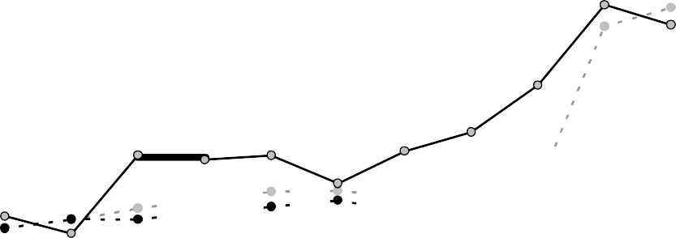 80.000 70.000 60.000 50.000 40.000 30.000 20.000 10.000 0 | 1993 1994 1995 1996 1997 1998 1999 2000 2001 2002 2003 |  | 90% 80% 70% 60% 50% 40% 30% 20% 10% 0% -10%
Exportaciones Importaciones Saldo como porcentaje de exportaciones
Fuente: INDEC. Encuesta Nacional a Grandes Empresas.

Table 20
Cuadro 3.2.2.1. Empresas según origen del capital. Años 1993-2004
Cantidad de empresas
Origen del capital |  | 1993 | 1994 | 1995 | 1996 |  | 1997 |  | 1998 | 1999 | 2000 | 2001 |  | 2002 |  | 2003 2004*
Total |  | 500 | 500 | 500 | 500 |  | 500 |  | 500 | 500 | 500 | 500 |  | 500 |  | 500 | 500
Nacional |  | 281 | 258 | 248 | 234 |  | 211 |  | 206 | 189 | 182 | 175 |  | 160 |  | 160 | 165
Con participación extranjera |  | 219 | 242 | 252 | 266 |  | 289 |  | 294 | 311 | 318 | 325 |  | 340 |  | 340 | 335
Hasta 50% |  | 58 | 68 | 66 | 62 |  | 55 |  | 53 | 56 | 56 | 55 |  | 47 |  | 44 | 46
Más de 50% a 98,9% |  | 65 | 71 | 81 | 87 |  | 99 |  | 103 | 110 | 100 | 94 |  | 92 |  | 81 | 79
De 99% a 100% |  | 96 | 103 | 105 | 117 |  | 135 |  | 138 | 145 | 162 | 176 |  | 201 |  | 215 | 210
Fuente: INDEC. Encuesta Nacional a Grandes Empresas.
Nacional
340
340
335
Con participación extranjera
325
311
318
289
294
281
258
266
252
242 248
234
219
211
206
189
182
175
160
160
165
Gráfico 3.2.2.1. Cantidad de empresas por origen del capital. Años 1993-2004 400 350
300 250
200
150
100
50
0 1993 | 1994 |  | 1995 | 1996 |  | 1997 |  | 1998 |  | 1999 | 2000 |  | 2001 |  | 2002 |  | 2003 | 2004*
Fuente: INDEC. Encuesta Nacional a Grandes Empresas.

Table 24
34.248
35.902
44.202 39.511
27.167
45.473
12.037
9.168
12.525 11.563
10.931
11.431
Cuadro 4.2. Inversión bruta fija de las grandes em- presas respecto del total del país. Años 1993-2003 |  |  |  |  |  |  |  |  | Gráfico 4.1. Inversión bruta interna de las grandes empresas y del resto de la economía, pro- porciones y montos en millones de pesos corrientes. Años 1993-2003
Año |  |  |  | Inversión bruta fija |  | 100% 90%
 |  |  | 80%
 |  | Porcentaje | 70%
1993 |  | 20,3 | 60%
1995 |  | 26,0 | 50%
1997 |  | 22,1 | 40%
1999 |  | 22,6 | 30%
2001 |  | 28,7 | 20%
2003 |  | 20,1 | 10%
Fuente: INDEC. Encuesta Nacional a Grandes Empresas. |  |  |  |  |  |  | 0% 1993 |  |  | 1995 | 1997 | 1999 | 2001 | 2003
Exportación de bienes |  |  |  |  | ENGE Resto de la economía Fuente: INDEC. Encuesta Nacional a Grandes Empresas.
En lo que respecta a las exportaciones de las grandes empresas, se puede afirmar que ellas constituyen el núcleo de las ventas argentinas de bienes al exterior. En efecto, para el año 2003 las exportaciones de las empresas del panel representan el 77% del total de las ventas externas del país. Dicha participación ha tenido una evolución creciente en el período 1993-2003, con un aumento entre puntas del 37%.
Cuadro 4.3. Exportación de bienes de las grandes empresas respecto del total del país. Años 1993-2003 |  |  |  |  |  |  |  | Gráfico 4.2. Exportación de bienes de las grandes empresas y del resto de la economía, pro- porciones y montos en millones de pesos corrientes. Años 1993-2003
9.127
7.246
7.866
20.075
5.735
8.272
17.304
16.063
18.677
68.285
7.382
12.692
Año |  |  |  | Exportación de |  | 100% 90% 80% 70% 60% 50% 40% 30% 20% 10% 0%
 | bienes
 | Porcentaje
1993 | 56,3
1995 | 60,5
1997 | 65,5
1999 | 68,9
2001 | 70,4
2003 | 77,3
Fuente: INDEC. Encuesta Nacional a Grandes Empresas. |  |  |  |  |  |  | 1993 1995 1997 1999 2001 2003 ENGE Resto de la economía Fuente: INDEC. Encuesta Nacional a Grandes Empresas.
38 INDEC
5. Resultados para el total del panel

Table 27
Indicadores |  | Unidad de |  |  | Año
 | medida |  | 1993 1994 |  |  | 1995 1996 |  | 1997 1998 |  | 1999 | 2000 | 2001 2002(1) |  |  | 2003 | 2004*
Financieros Liquidez corriente | coeficiente |  | . . |  |  | 1,25 1,32 |  | 1,27 1,22 |  | 1,18 | 1,16 | 1,18 | 1,26 |  | 1,35 | …
Endeudamiento | coeficiente |  | . . |  |  | 0,50 0,51 |  | 0,52 0,53 |  | 0,54 | 0,54 | 0,54 | 0,52 |  | 0,46 | …
Relación Activo corriente /
Activo total | porciento . . 50,8 49,6 |  |  |  |  |  |  | 49,4 47,4 |  | 45,8 | 45,1 44,3 |  | 42,6 |  | 42,4 | …
Relación Deuda / Capital propio | coeficiente . . 0,99 1,02 |  |  |  |  |  |  | 1,05 1,12 |  | 1,12 | 1,16 1,08 |  | 0,87 |  | 0,77 | …
Rentabilidad
Rentabilidad sobre activo | porciento . . 6,0 7,2 |  |  |  |  |  |  | 6,0 | 5,0 | 3,8 | 3,0 | 1,7 | 5,2 |  | 6,1 | …
Rentabilidad sobre capital propio | porciento . . 12,0 13,7 |  |  |  |  |  |  | 13,5 | 10,5 | 7,7 | 6,2 | 4,3 | 12,4 |  | 12,0 | …
Costo salarial
Salario medio mensual pesos 1.404 1.549 1.620 1.694 1.765 1.813 1.832 1.867 1.827 2.570 2.394 2.616 Participación de las contribuciones en el costo
salarial porciento 24,8 Composicion del valor agregado |  |  |  | 21,3 |  | 20,5 | 17,5 | 17,5 | 17,2 | 15,9 | 15,2 | 14,9 | 16,1 |  | 16,3 | 16,8
Participación del costo salarial en el valor agregado porciento 57,2 Participación de las |  |  |  | 53,7 |  | 52,5 | 50,5 | 51,1 | 52,9 | 53,6 | 52,6 | 51,5 | 32,5 |  | 32,9 | 34,0
amortizaciones en el valor agregado porciento 7,2 Participación de los |  |  |  | 7,7 |  | 9,6 | 10,7 | 11,3 | 12,3 | 14,8 | 15,1 | 16,0 | 15,8 |  | 15,6 | 12,4
impuestos netos de subsidios en el valor agregado porciento 4,9 Participación del resultado |  |  |  | 4,1 |  | 3,9 | 4,3 | 4,5 | 4,8 | 5,3 | 5,5 | 5,8 | 7,2 |  | 10,2 | 11,2
operativo en el valor agregado porciento 27,5 |  |  |  | 29,4 |  | 29,6 | 30,2 | 29,1 | 28,9 | 25,1 | 24,5 | 21,9 | 37,8 |  | 31,9 | 32,3
Otros indicadores
Coeficiente de valor agregado | porciento |  | 36,7 | 36,8 |  | 37,3 | 36,0 | 37,2 | 37,1 | 36,0 | 35,8 | 36,1 | 37,5 | 36,1 |  | 35,7
Valor agregado por ocupado | miles de pesos |  | 41,4 | 46,7 |  | 48,2 | 53,1 | 54,9 | 55,9 | 50,1 | 53,4 | 51,5 | 102,8 | 108,3 |  | 123,5
Tasa de inversión | porciento |  | 15,0 | 19,4 |  | 16,2 | 16,6 | 24,0 | 20,7 | 14,0 | 10,5 | 10,1 | 9,5 | 14,3 |  | …
Cantidad de empresas | 500 |  |  | 500 |  | 500 500 |  | 500 | 500 | 500 | 500 | 500 | 500 | 500 500
(1) Véase 7.3. Tratamiento de la ENGE en un año con inflación. Fuente: INDEC. Encuesta Nacional a Grandes Empresas.
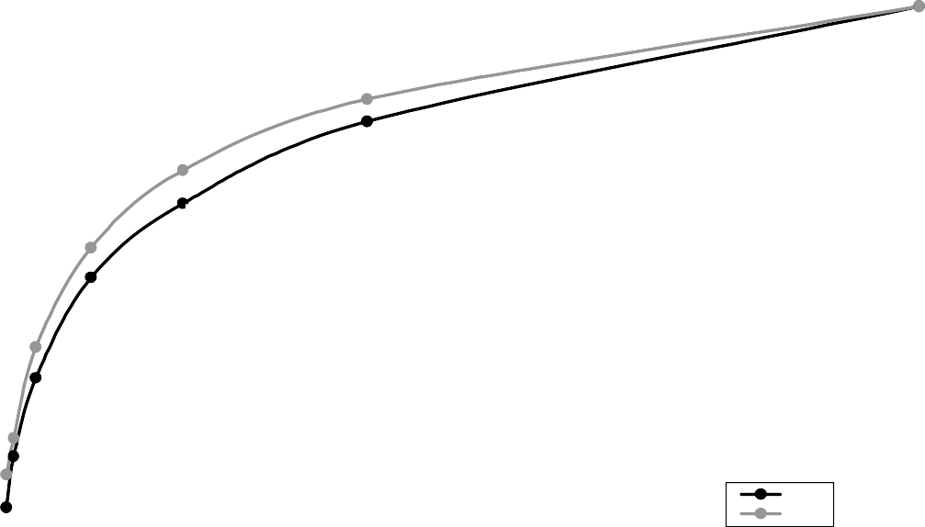
84,2 % (200 emp.)
100.0 % (500 emp.)
72,1 % (100 emp.)
80,5 % ( 200 emp.)
59,0 %
(50 emp.)
66,5 % (100 emp.)
54,0 % (50 emp.)
42,1 % (20 emp.)
36,9 % (20 emp.)
26,7 % (8 emp.)
23,6 % (8 emp.)
20,5 % (4 emp.)
14,9 % (4 emp.)
1993
2004
5.3. Concentración económica Los resultados para las 4, 8, 20, 50, 100 y 200 empresas de mayor tamaño según valor de producción, señalan que se ha acentuado el alto grado de concentración dentro del panel ya observado en publicaciones anteriores. Como ejemplo, el gráfico 5.3.1 compara el nivel de participación en el valor agregado del panel entre los años 1993 y 2004.
Gráfico 5.3.1. Participación en el valor agregado del panel de las 4, 8, 20, 50, 100 y 200 empresas más grandes. Años 1993/2004
100
90
80
70 60 50
40
30
20
10
0 0 50 100 150 200 250 300 350 400 450 500 Empresas ordenadas por valor de producción decreciente
Fuente: INDEC. Encuesta Nacional a Grandes Empresas.
Encontramos que 100 empresas (el 20% de mayor tamaño según valor bruto de producción) explicaban el 66,5% del total de valor agregado en 1993, siendo que en 2004 esta proporción se ha incrementado en casi 6 puntos porcentuales, llegando al 72,1%. Las 50 mayores empresas, el 10% del total, ya superaba la mitad del valor agrega- do en 1993, mientras que para 2004 llegan al 59%. Finalmente, las 4 empresas más grandes explican por sí mismas en este último año el 20,5% del valor agregado del panel, un incremento de 5,6 puntos porcentuales respecto de la situación al inicio de la serie. Consideremos ahora la distribución de los puestos de trabajo asalariado. Se grafica a continuación la compara- ción entre 1993 y 2004 de su concentración para las 4, 8, 20, 50, 100 y 200 empresas más grandes según tamaño de producción.

Table 28
100,0 %
(500 emp.)
71,8 % (200 emp.)
64,5 % (200 emp.)
53,7 % (100 emp.)
36,7%
(50 emp.)
45,7 % (100 emp.)
18,2 %
(20 emp.)
20,5 % (50 emp.)
10,5% (8 emp.)
10,4 % (20 emp.)
5,6 % (4 emp.)
3,3 % (8 emp.)
1,7 % (4 emp.)
1993
2004
Gráfico 5.3.2. Participación en los puestos de trabajo asalariado del panel de las 4, 8, 20, 50, 100 y 200 empresas más grandes. Años 1993/2004
100
90
80
70
60
50
40 30 20
10 0 0 50 100 150 200 250 300 350 400 450 500 Empresas ordenadas por valor de producción decreciente
Fuente: INDEC. Encuesta Nacional a Grandes Empresas. La línea para 2004 marca un proceso de desconcentración en el panel entre los años 1993 y 2004, pero se puede afirmar que la concentración de la ocu- pación continúa en un nivel elevado. El cuadro 5.3.3 brinda los valores de origen del gráfico anterior. |  |  | Cuadro 5.3.1. Puestos de trabajo asalariado: concentra ción de las mayores empresas. Años 1993/ 2004 Puestos de trabajo asalariado Empresas
1993 2004*
Total 500 empresas | 610.258 | 536.407
Las 4 empresas más grandes | 34.421 | 8.989
Las 8 empresas más grandes | 63.865 | 17.549
Las 20 empresas más grandes | 111.322 | 55.541
Las 50 empresas más grandes | 223.902 | 110.207
Las 100 empresas más grandes | 327.551 | 245.232
Las 200 empresas más grandes | 437.980 | 345.825
Nota: empresas ordenadas por valor de producción decreciente. Fuente: INDEC. Encuesta Nacional a Grandes Empresas.

Table 30
100% (500 emp.)
90% (200 emp.)
79,1% (100 emp.)
68,3% (50 emp.)
51,6% (20 emp.)
38,7% (8 emp.)
32,0% (4 emp.)
Gráfico 5.3.3. Participación en la utilidad del panel de las 4, 8, 20, 50, 100 y 200 empresas más grandes. Año 2004*
100
90
80
70
60 50 40 30
20
10
0 0 50 100 150 200 250 300 350 400 450 500 Empresas ordenadas por valor de producción decreciente
Fuente: INDEC. Encuesta Nacional a Grandes Empresas.
Otra manera de observar el ordenamiento según el valor bruto de producción es mediante la división por deciles. Para construir los deciles se ordena a las empre- sas de menor a mayor en base al valor de producción y se las divide en diez grupos de igual tamaño. El que con- tiene a las empresas con menor valor de producción se denomina primer decil mientras que el último grupo o décimo decil contiene a las empresas con mayores va- lores de producción. El cuadro 5.3.6 nos muestra entre que rangos de valor de producción se ubican las empre- sas que componen cada decil. | Las empresas que constituyen el panel en 2004 ge- neran como mínimo 92 millones de pesos de valor de producción. Por su parte, el valor máximo del quinto decíl y el mínimo del sexto decíl definen la mediana de 188 millones de pesos vista en el cuadro 5.1.1 de tama- ño medio. El cuadro 5.3.7 también muestra que las 50 empresas más grandes tienen como piso 1.000 millones de pesos de valor de producción. El siguiente cuadro es un resu- men de esa cúpula empresaria:

Table 66
jero
Cuadro 6.40. Indicadores económico-financieros según pertenencia a grupo económico. Año 1997
Unidad de |  |  |  |  | Pertenece a grupo económico |  |  |  |  | No pertenece
Indicadores Financieros |  | medida Total |  |  |  | Sub- total |  | Nacional (1) Extran- |  | a grupo económico
Liquidez corriente | coeficiente |  | 1,0 | 1,0 |  |  | 1,1 | 0,9 | 1,1
Endeudamiento | coeficiente |  | 0,5 | 0,5 |  |  | 0,5 | 0,5 | 0,5
Relación Activo corriente / Activo total | porciento |  | 30,2 | 27,1 |  |  | 32,3 | 24,3 | 33,9
Relación Deuda / Capital propio | coeficiente |  | 1,0 | 0,9 |  |  | 1,0 | 0,8 | 1,1
Rentabilidad
Rentabilidad sobre activo | porciento |  | 6,8 | 8,5 |  |  | 6,8 | 9,4 | 4,9
Rentabilidad sobre capital propio | porciento |  | 13,7 | 16,1 |  |  | 13,5 | 17,4 | 10,4
Costo salarial
Salario medio mensual | pesos |  | 1.610 | 1.655 |  |  | 1.371 | 2.005 | 1.569
Participación de las contribuciones en el costo salarial | porciento |  | 18,1 | 18,1 |  |  | 17,8 | 18,3 | 18,2
Composicion del valor agregado
Participación del costo salarial en el valor agregado | porciento |  | 33,7 | 28,0 |  |  | 46,6 | 21,0 | 42,1
Participación de las amortizaciones en el valor agregado | porciento |  | 15,5 | 17,4 |  |  | 13,5 | 18,9 | 12,7
Participación de los impuestos netos de subsidios en el valor agregado | porciento |  | 18,3 | 20,1 |  |  | 6,4 | 25,3 | 15,6
Participación del resultado operativo en el valor agregado | porciento |  | 32,2 | 34,2 |  |  | 32,6 | 34,8 | 29,2
Otros indicadores
Coeficiente de valor agregado | porciento |  | 41,8 | 45,2 |  |  | 36,1 | 49,9 | 37,6
Valor agregado por ocupado | miles de pesos |  | 75,8 | 93,8 |  |  | 46,5 | 152,0 | 59,2
Tasa de inversión | porciento |  | 32,8 | 31,9 |  |  | 32,9 | 31,5 | 34,1
Empresas | cantidad |  | 500 | 184 |  |  | 101 | 83 | 316
(1) Incluye hasta un 10% de participación de capital de origen extranjero, que es inversión de cartera y que no se discrimina del total. Fuente: Indec. Encuesta Nacional a Grandes Empresas.

Table 73
jero
Cuadro 6.48. Indicadores económico-financieros según pertenencia a grupo económico. Año 1998
Unidad de |  |  |  |  | Pertenece a grupo económico |  |  |  |  | No pertenece
Indicadores Financieros |  | medida Total |  |  |  | Sub- total |  | Nacional (1) Extran- |  | a grupo económico
Liquidez corriente | coeficiente |  | 1,0 | 1,0 |  |  | 1,0 | 0,9 | 1,1
Endeudamiento | coeficiente |  | 0,5 | 0,5 |  |  | 0,5 | 0,5 | 0,5
Relación Activo corriente / Activo total | porciento |  | 29,3 | 26,3 |  |  | 31,9 | 23,4 | 33,0
Relación Deuda / Capital propio | coeficiente |  | 1,1 | 1,0 |  |  | 1,1 | 0,9 | 1,2
Rentabilidad
Rentabilidad sobre activo | porciento |  | 5,6 | 6,4 |  |  | 2,6 | 8,4 | 4,7
Rentabilidad sobre capital propio | porciento |  | 11,7 | 12,6 |  |  | 5,5 | 15,9 | 10,5
Costo salarial
Salario medio mensual | pesos |  | 1.623 | 1.695 |  |  | 1.404 | 2.003 | 1.562
Participación de las contribuciones en el costo salarial | porciento |  | 17,5 | 17,7 |  |  | 17,7 | 17,7 | 17,3
Composicion del valor agregado
Participación del costo salarial en el valor agregado | porciento |  | 34,2 | 28,6 |  |  | 49,4 | 21,8 | 41,9
Participación de las amortizaciones en el valor agregado | porciento |  | 16,2 | 18,1 |  |  | 16,0 | 18,8 | 13,6
Participación de los impuestos netos de subsidios en el valor agregado | porciento |  | 18,4 | 20,9 |  |  | 4,6 | 26,2 | 15,1
Participación del resultado operativo en el valor agregado | porciento |  | 30,8 | 32,2 |  |  | 29,0 | 33,2 | 29,0
Otros indicadores
Coeficiente de valor agregado | porciento |  | 41,9 | 44,7 |  |  | 33,7 | 50,1 | 38,6
Valor agregado por ocupado | miles de pesos |  | 74,7 | 93,7 |  |  | 44,9 | 145,4 | 58,6
Tasa de inversión | porciento |  | 32,9 | 32,9 |  |  | 42,4 | 29,8 | 33,1
Empresas | cantidad |  | 500 | 185 |  |  | 96 | 89 | 315
(1) Incluye hasta un 10% de participación de capital de origen extranjero, que es inversión de cartera y que no se discrimina del total. Fuente: Indec. Encuesta Nacional a Grandes Empresas.

Table 80
jero
Cuadro 6.56. Indicadores económico-financieros según pertenencia a grupo económico. Año 1999
Unidad de |  |  |  |  | Pertenece a grupo económico |  |  |  |  | No pertenece
Indicadores Financieros |  | medida Total |  |  |  | Sub- total |  | Nacional (1) Extran- |  | a grupo económico
Liquidez corriente | coeficiente |  | 0,9 | 0,9 |  |  | 1,0 | 0,8 | 1,0
Endeudamiento | coeficiente |  | 0,5 | 0,5 |  |  | 0,5 | 0,5 | 0,5
Relación Activo corriente / Activo total | porciento |  | 28,8 | 25,2 |  |  | 30,8 | 22,5 | 33,0
Relación Deuda / Capital propio | coeficiente |  | 1,1 | 1,0 |  |  | 1,1 | 1,0 | 1,2
Rentabilidad
Rentabilidad sobre activo | porciento |  | 3,8 | 4,2 |  |  | 1,1 | 5,7 | 3,3
Rentabilidad sobre capital propio | porciento |  | 7,9 | 8,4 |  |  | 2,2 | 11,2 | 7,2
Costo salarial
Salario medio mensual | pesos |  | 1.664 | 1.741 |  |  | 1.429 | 2.038 | 1.606
Participación de las contribuciones en el costo salarial | porciento |  | 16,5 | 16,6 |  |  | 16,5 | 16,6 | 16,4
Composicion del valor agregado
Participación del costo salarial en el valor agregado | porciento |  | 34,8 | 28,5 |  |  | 49,5 | 22,2 | 42,7
Participación de las amortizaciones en el valor agregado | porciento |  | 17,5 | 19,5 |  |  | 18,7 | 19,8 | 14,9
Participación de los impuestos netos de subsidios en el valor agregado | porciento |  | 18,9 | 22,0 |  |  | 6,5 | 26,6 | 15,1
Participación del resultado operativo en el valor agregado | porciento |  | 28,5 | 29,9 |  |  | 24,4 | 31,5 | 26,9
Otros indicadores
Coeficiente de valor agregado | porciento |  | 42,8 | 45,3 |  |  | 32,2 | 51,6 | 40,0
Valor agregado por ocupado | miles de pesos |  | 74,4 | 95,3 |  |  | 44,9 | 143,4 | 58,5
Tasa de inversión | porciento |  | 25,8 | 28,5 |  |  | 39,3 | 25,3 | 22,4
Empresas | cantidad |  | 500 | 166 |  |  | 87 | 79 | 334
(1) Incluye hasta un 10% de participación de capital de origen extranjero, que es inversión de cartera y que no se discrimina del total. Fuente: Indec. Encuesta Nacional a Grandes Empresas.

Table 87
jero
Cuadro 6.64. Indicadores económico-financieros según pertenencia a grupo económico. Año 2000
Unidad de |  |  |  |  | Pertenece a grupo económico |  |  |  |  | No pertenece
Indicadores Financieros |  | medida Total |  |  |  | Sub- total |  | Nacional (1) Extran- |  | a grupo económico
Liquidez corriente | coeficiente |  | 1,0 | 0,9 |  |  | 1,1 | 0,8 | 1,0
Endeudamiento | coeficiente |  | 0,5 | 0,5 |  |  | 0,5 | 0,5 | 0,5
Relación Activo corriente / Activo total | porciento |  | 28,9 | 25,4 |  |  | 29,4 | 23,6 | 32,6
Relación Deuda / Capital propio | coeficiente |  | 1,1 | 1,0 |  |  | 1,1 | 0,9 | 1,2
Rentabilidad
Rentabilidad sobre activo | porciento |  | 4,4 | 5,5 |  |  | 2,1 | 7,2 | 3,2
Rentabilidad sobre capital propio | porciento |  | 9,2 | 10,9 |  |  | 4,4 | 13,7 | 7,0
Costo salarial
Salario medio mensual | pesos |  | 1.680 | 1.796 |  |  | 1.520 | 2.040 | 1.598
Participación de las contribuciones en el costo salarial | porciento |  | 15,8 | 15,9 |  |  | 15,6 | 16,1 | 15,7
Composicion del valor agregado
Participación del costo salarial en el valor agregado | porciento |  | 32,1 | 25,3 |  |  | 44,2 | 19,8 | 40,7
Participación de las amortizaciones en el valor agregado | porciento |  | 17,2 | 18,6 |  |  | 18,3 | 18,6 | 15,4
Participación de los impuestos netos de subsidios en el valor agregado | porciento |  | 19,0 | 21,9 |  |  | 6,2 | 26,4 | 15,3
Participación del resultado operativo en el valor agregado | porciento |  | 31,5 | 34,1 |  |  | 30,4 | 35,2 | 28,2
Otros indicadores
Coeficiente de valor agregado | porciento |  | 42,8 | 45,2 |  |  | 34,4 | 49,8 | 40,1
Valor agregado por ocupado | miles de pesos |  | 80,8 | 109,6 |  |  | 53,0 | 159,8 | 60,6
Tasa de inversión | porciento |  | 23,5 | 23,2 |  |  | 18,7 | 24,5 | 23,9
Empresas | cantidad |  | 500 | 162 |  |  | 83 | 79 | 338
(1) Incluye hasta un 10% de participación de capital de origen extranjero, que es inversión de cartera y que no se discrimina del total. Fuente: Indec. Encuesta Nacional a Grandes Empresas.

Table 94
jero
Cuadro 6.72. Indicadores económico-financieros según pertenencia a grupo económico. Año 2001
Unidad de |  |  |  |  | Pertenece a grupo económico |  |  |  |  | No pertenece
Indicadores Financieros |  | medida Total |  |  |  | Sub- total |  | Nacional (1) Extran- |  | a grupo económico
Liquidez corriente | coeficiente |  | 0,9 | 0,9 |  |  | 0,9 | 0,8 | 1,0
Endeudamiento | coeficiente |  | 0,5 | 0,5 |  |  | 0,5 | 0,5 | 0,5
Relación Activo corriente /
Activo total | porciento |  | 28,4 | 25,2 |  |  | 29,9 | 22,8 | 31,9
Relación Deuda / Capital propio | coeficiente |  | 1,1 | 1,0 |  |  | 1,2 | 0,9 | 1,2
Rentabilidad
Rentabilidad sobre activo | porciento |  | 3,1 | 3,7 |  |  | 1,4 | 4,8 | 2,5
Rentabilidad sobre capital propio | porciento |  | 6,6 | 7,5 |  |  | 3,1 | 9,4 | 5,5
Costo salarial
Salario medio mensual | pesos |  | 1.660 | 1.774 |  |  | 1.519 | 1.975 | 1.582
Participación de las contribuciones en el costo salarial | porciento |  | 15,5 | 15,3 |  |  | 14,3 | 16,0 | 15,7
Composicion del valor agregado
Participación del costo salarial en el valor agregado | porciento |  | 33,0 | 26,4 |  |  | 45,8 | 21,1 | 40,8
Participación de las amortizaciones en el valor agregado | porciento |  | 19,6 | 21,4 |  |  | 22,1 | 21,2 | 17,5
Participación de los impuestos netos de subsidios en el valor agregado | porciento |  | 19,4 | 22,8 |  |  | 3,6 | 28,1 | 15,2
Participación del resultado operativo en el valor agregado | porciento |  | 27,8 | 29,0 |  |  | 27,0 | 29,6 | 26,2
Otros indicadores
Coeficiente de valor agregado | porciento |  | 43,1 | 45,1 |  |  | 32,9 | 50,2 | 40,9
Valor agregado por ocupado | miles de pesos |  | 77,5 | 103,1 |  |  | 50,3 | 144,8 | 59,8
Tasa de inversión | porciento |  | 24,4 | 27,3 |  |  | 37,6 | 24,4 | 20,9
Empresas | cantidad |  | 500 | 157 |  |  | 76 | 81 | 343
(1) Incluye hasta un 10% de participación de capital de origen extranjero, que es inversión de cartera y que no se discrimina del total. Fuente: Indec. Encuesta Nacional a Grandes Empresas.

Table 101
jero
Cuadro 6.80. Indicadores económico-financieros según pertenencia a grupo económico. Año 2002
Unidad de |  |  |  |  | Pertenece a grupo económico |  |  |  |  |  | No pertenece
Indicadores Financieros |  | medida Total |  |  |  | Sub- total |  | Nacional (1) Extran- |  |  | a grupo económico
Liquidez corriente | coeficiente |  | 0,8 | 0,7 |  |  | 0,8 |  | 0,7 | 0,9
Endeudamiento | coeficiente |  | 0,6 | 0,6 |  |  | 0,6 |  | 0,6 | 0,6
Relación Activo corriente / Activo total | porciento |  | 25,8 | 24,0 |  |  | 30,3 |  | 22,0 | 28,1
Relación Deuda / Capital propio | coeficiente |  | 1,4 | 1,5 |  |  | 1,4 |  | 1,5 | 1,4
Rentabilidad
Rentabilidad sobre activo | porciento |  | 4,9 | 5,0 |  |  | 3,7 |  | 5,5 | 4,6
Rentabilidad sobre capital propio | porciento |  | 11,8 | 12,5 |  |  | 9,0 |  | 13,6 | 10,9
Costo salarial
Salario medio mensual | pesos |  | 2.287 | 2.300 |  |  | 2.005 |  | 2.509 | 2.274
Participación de las contribuciones en el costo salarial | porciento |  | 16,2 | 15,9 |  |  | 16,0 |  | 15,8 | 16,4
Composicion del valor agregado
Participación del costo salarial en el valor agregado | porciento |  | 21,3 | 17,7 |  |  | 34,4 |  | 13,8 | 26,6
Participación de las amortizaciones en el valor agregado | porciento |  | 21,9 | 23,4 |  |  | 21,5 |  | 23,9 | 19,6
Participación de los impuestos netos de subsidios en el valor agregado | porciento |  | 19,8 | 21,3 |  |  | 9,1 |  | 24,0 | 17,7
Participación del resultado operativo en el valor agregado | porciento |  | 36,9 | 37,5 |  |  | 34,0 |  | 38,2 | 36,0
Otros indicadores
Coeficiente de valor agregado | porciento |  | 43,3 | 45,1 |  |  | 33,0 |  | 49,3 | 40,9
Valor agregado por ocupado | miles de pesos |  | 166,5 | 201,2 |  |  | 90,3 |  | 280,0 | 132,8
Tasa de inversión | porciento |  | 14,2 | 13,2 |  |  | 17,6 |  | 12,2 | 15,6
Empresas | cantidad |  | 500 | 177 |  |  | 80 |  | 97 | 323
(1) Incluye hasta un 10% de participación de capital de origen extranjero, que es inversión de cartera y que no se discrimina del total. Fuente: Indec. Encuesta Nacional a Grandes Empresas.

Table 108
jero
Cuadro 6.88. Indicadores económico-financieros según pertenencia a grupo económico. Año 2003
Unidad de |  |  |  |  | Pertenece a grupo económico |  |  |  |  | No pertenece
Indicadores Financieros |  | medida Total |  |  |  | Sub- total |  | Nacional (1) Extran- |  | a grupo económico
Liquidez corriente | coeficiente |  | 0,9 | 0,7 |  |  | 1,0 | 0,7 | 1,1
Endeudamiento | coeficiente |  | 0,5 | 0,5 |  |  | 0,5 | 0,5 | 0,6
Relación Activo corriente / Activo total | porciento |  | 27,7 | 25,9 |  |  | 30,6 | 24,5 | 30,6
Relación Deuda / Capital propio | coeficiente |  | 1,2 | 1,1 |  |  | 1,0 | 1,2 | 1,3
Rentabilidad
Rentabilidad sobre activo | porciento |  | 5,8 | 6,6 |  |  | 4,7 | 7,1 | 4,6
Rentabilidad sobre capital propio | porciento |  | 12,6 | 13,9 |  |  | 9,5 | 15,3 | 10,4
Costo salarial
Salario medio mensual | pesos |  | 2.103 | 2.042 |  |  | 1.771 | 2.217 | 2.174
Participación de las contribuciones en el costo salarial | porciento |  | 16,3 | 16,3 |  |  | 16,7 | 16,0 | 16,3
Composicion del valor agregado
Participación del costo salarial en el valor agregado | porciento |  | 19,0 | 15,7 |  |  | 28,6 | 12,7 | 25,0
Participación de las amortizaciones en el valor agregado | porciento |  | 21,0 | 22,2 |  |  | 19,3 | 22,9 | 18,8
Participación de los impuestos netos de subsidios en el valor agregado | porciento |  | 23,9 | 23,5 |  |  | 19,1 | 24,5 | 24,7
Participación del resultado operativo en el valor agregado | porciento |  | 36,1 | 38,7 |  |  | 33,0 | 40,0 | 31,5
Otros indicadores
Coeficiente de valor agregado | porciento |  | 42,2 | 44,4 |  |  | 34,2 | 47,6 | 38,7
Valor agregado por ocupado | miles de pesos |  | 171,4 | 202,3 |  |  | 96,8 | 270,7 | 135,1
Tasa de inversión | porciento |  | 15,7 | 14,9 |  |  | 16,4 | 14,5 | 17,2
Empresas | cantidad |  | 500 | 182 |  |  | 77 | 105 | 318
(1) Incluye hasta un 10% de participación de capital de origen extranjero, que es inversión de cartera y que no se discrimina del total. Fuente: Indec. Encuesta Nacional a Grandes Empresas.

Table 113
jero
Cuadro 6.94. Indicadores económico-financieros según pertenencia a grupo económico. Año 2004
Unidad de |  |  |  |  | Pertenece a grupo económico |  |  |  |  |  | No pertenece
Indicadores Financieros |  | medida Total |  |  |  |  | Sub- total |  | Nacional (1) Extran- |  | a grupo económico
Liquidez corriente coeficiente |  |  | … | … |  | … |  | … |  | …
Endeudamiento coeficiente |  |  | … | … |  | … |  | … |  | …
Relación Activo corriente / Activo total porciento |  |  | … | … |  | … |  | … |  | …
Relación Deuda / Capital propio coeficiente |  |  | … | … |  | … |  | … |  | …
Rentabilidad Rentabilidad sobre activo porciento |  |  | … | … |  | … |  | … |  | …
Rentabilidad sobre capital propio porciento |  |  | … | … |  | … |  | … |  | …
Costo salarial Salario medio mensual pesos |  |  | 2.329 | 2.314 |  | 1.986 |  | 2.542 |  | 2.346
Participación de las contribuciones en el costo salarial | porciento |  | 16,7 | 16,6 |  | 16,9 |  | 16,4 |  | 16,7
Composicion del valor agregado Participación del costo salarial en el valor agregado | porciento |  | 19,0 | 15,5 |  | 29,6 |  | 12,3 |  | 25,8
Participación de las amortizaciones en el valor agregado | porciento |  | 17,2 | 17,5 |  | 16,1 |  | 17,9 |  | 16,6
Participación de los impuestos netos de subsidios en el valor agregado | porciento |  | 23,2 | 24,0 |  | 18,4 |  | 25,2 |  | 21,6
Participación del resultado operativo en el valor agregado | porciento |  | 40,6 | 43,0 |  | 35,8 |  | 44,6 |  | 36,0
Otros indicadores
Coeficiente de valor agregado | porciento |  | 40,8 | 42,8 |  | 33,8 |  | 45,5 |  | 37,3
Valor agregado por ocupado | miles de pesos |  | 191,5 | 233,4 |  | 105,0 |  | 322,4 |  | 142,0
Tasa de inversión | porciento |  | … | … |  | … |  | … |  | …
Empresas | cantidad |  | 500 | 195 |  | 88 |  | 107 |  | 305
(1) Incluye hasta un 10% de participación de capital de origen extranjero, que es inversión de cartera y que no se discrimina del total. Fuente: Indec. Encuesta Nacional a Grandes Empresas.

7. Anexos

Table 122
Periodo | IPIM |  | IPC-Servicios | Combinado/1
 | 1993-100 | 1999-100 | 1999-100 | 1999-100
1999 | 102,19
2001 | 104,17 | 101,62 | 100,80 | 101,30
ene | 105,87 | 103,61 | 100,87 | 102,5
feb | 105,99 | 103,72 | 100,78 | 102,6
mar | 105,29 | 103,04 | 100,54 | 102,1
abr | 105,09 | 102,84 | 100,97 | 102,1
may | 105,17 | 102,92 | 101,18 | 102,2
jun | 104,70 | 102,46 | 101,06 | 101,9
jul | 104,33 | 102,10 | 101,45 | 101,8
ago | 103,82 | 101,60 | 100,78 | 101,3
sep | 103,37 | 101,16 | 100,79 | 101,0
oct | 101,82 | 99,64 | 100,65 | 100,0
nov | 100,40 | 98,25 | 100,12 | 99,0
dic | 100,22 | 98,08 | 100,35 | 99,0
2002 | 183,94 | 180,00 | 107,04 | 151,77
ene | 106,60 | 104,32 | 101,58 | 103,3
feb | 119,74 | 117,18 | 101,89 | 111,3
mar | 134,80 | 131,91 | 102,25 | 120,4
abr | 161,64 | 158,18 | 104,00 | 137,2
may | 181,58 | 177,69 | 105,23 | 149,6
jun | 197,09 | 192,87 | 106,82 | 159,6
jul | 206,24 | 201,83 | 108,67 | 165,8
ago | 216,64 | 212,01 | 110 , 21 | 172,6
sep | 221,92 | 217,17 | 110 , 41 | 175,9
oct | 223,02 | 218,25 | 110,82 | 176,7
nov | 219,32 | 214,63 | 111,06 | 174,5
dic | 218,69 | 214,01 | 111,53 | 174,4
1/ Ponderaciones de bienes: 61,3% y servicios: 38,7%
7.4. Ayuda del CD-ROM


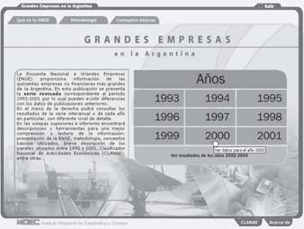
7.4.1. Presentación El CD-ROM que acompaña esta publicación contiene 4.900 cuadros. En esta Ayuda se explica cómo acceder a cualquiera de ellos en cuatro pasos. Ejemplo: estamos interesados en el valor agregado por quintiles para el año 2000, de las empresas clasificadas según su origen del capital…
Primer paso: elegimos la serie 1993-2001 El botón de entrada 1993-2001 integra todos los resultados de la ENGE que se difundieron en distintos medios: publicaciones en papel, CD, comunicados de prensa e Internet. Aquí se encuentran compilados y revisados, de manera que sustituyen todo el material anterior. El otro botón de entrada permite consultar los últimos resultados disponibles 2002-2004 no publicados antes.
Segundo paso: seleccionamos el año 2000
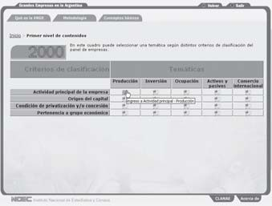
Desde los resultados de cada año en particular se puede acceder a la serie interanual correspondiente. En las solapas superiores e inferiores se encuentran descripciones y herramientas para una mejor comprensión y lectura de la información: presentación de la ENGE, metodología, conceptos básicos utilizados, Clasificación Nacional de Actividades Económicas (ClaNAE), entre otras.
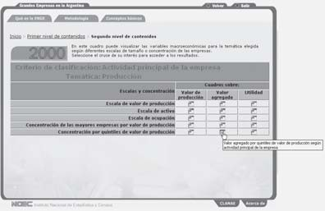
Tercer paso: elegimos el cruce Producción / Origen del capital En esta pantalla se puede seleccionar una temática según distintos criterios de clasificación del panel de empresas. Puede ver las definiciones de las distintas temáticas y criterios, al pasar el cursor por cada uno de ellos. Así vemos que el valor agregado es una variable de producción y por lo tanto elegimos dicha temática.

Cuarto paso: seleccionamos el cruce Valor agregado / Concentración por quintiles de valor de producción. En esta pantalla se pueden visualizar las variables macroeconómicas para la temática elegida según diferentes escalas de tamaño o concentración de las empresas.
Y así llegamos al cuadro seleccionado, en este caso: valor agregado por quintiles de valor de producción según origen del capital. Año 2000
Debajo de cada cuadro se despliega una barra inferior con accesos botones auxiliares que ayudan a interpretar el resultado: • El primer acceso abre una ventana con la Cantidad de empresas asociadas al cruce seleccionado. • El segundo acceso recupera la Distribución porcentual de la variable en cuestión. Cuando se aborda una publicación de estas características, es importante poder consultar tanto valores absolutos, como porcentajes. • El tercer acceso permite consultar los resultados Interanuales directamente relacionados. • El cuarto acceso, apertura temática, facilita un cuadro más detallado de la variable macroeconómica seleccionada. • El quinto acceso permite guardar el cuadro seleccionado en una Planilla de cálculo. Veamos entonces la información contextual del cuadro elegido:

 |  | 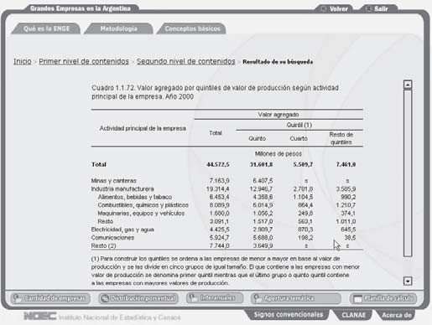

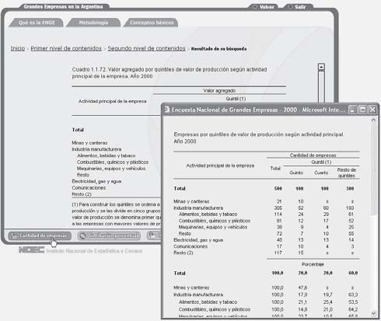
Cantidad de empresas
Distribución porcentual

 |  |  | 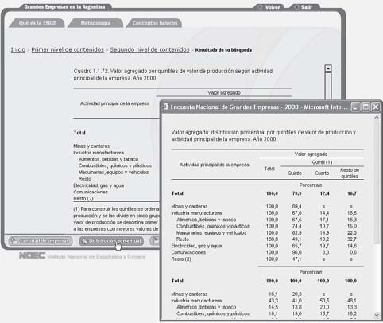
Interanuales
Apertura temática
Desde cualquier cuadro se puede volver atrás en la navegación, ir al menú anterior, al menú principal o salir de la aplicación.

 |  | 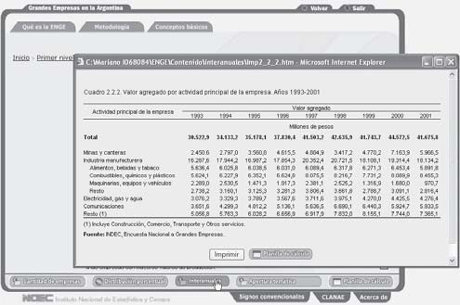
 |  | 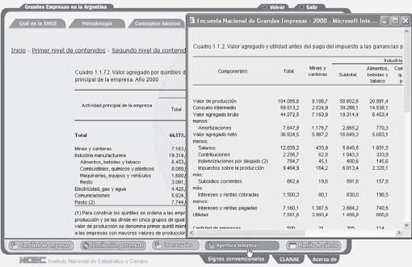

Table 123
7.4.2. Organización de la información
Temáticas abarcadas por la encuesta Producción Inversión Ocupación Activos y pasivos Comercio internacional |  | Contenido Valor de producción, valor agregado, utilidad Inversión Puestos de trabajo asalariado, salarios Activo, patrimonio neto Exportación de bienes, importación de bienes, saldo
Criterios de clasificación Actividad principal de la empresa Origen del capital Condición de privatización y/o concesión Pertenencia a grupo económico | Las empresas del panel tienen un conjunto de características que sirven para agruparlas. Estas son características reconocibles en cada empresa particular.
Estas dos dimensiones de la información sobre las empresas se unen en una matriz llamada Primer nivel de contenidos:
Hay otra característica que describe al panel en su conjunto y es la fuerte concentración de tamaño dentro del mismo, es decir, existe una "cúpula" de muy grandes empresas. Esto lleva a reunirlas tanto en escalas de tamaño definidas por valor de producción (flujo), activo (stock) y personal ocupado, como por concentración definida para las cuatro, ocho, veinte y cincuenta empresas más grandes, y por quintiles de valor de producción. Una vez fijado el primer nivel de contenidos pasamos a una segunda matriz llamada Segundo nivel de contenidos:

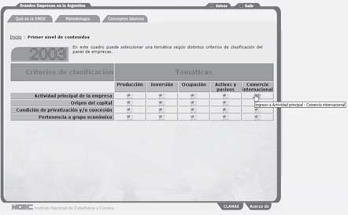
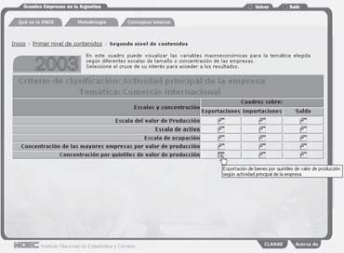
7.4.3. Algunos ejemplos del contenido del CD-ROM
Aperturas de variables macroeconómicas por cada criterio de clasificación Ejemplo: estamos interesados en los Activos y pasivos clasificados según las empresas pertenezcan o no a un grupo económico en el año 2003… Primer paso: elegimos la serie 2002-2004 Segundo paso: seleccionamos el año 2003 Tercer paso: elegimos el cruce Activos y pasivos / Pertenencia a grupo económico en la matriz “Primer nivel decontenidos” Cuarto paso: seleccionamos cualquier cuadro de la matriz “Segundo nivel de contenidos” Una vez que visualiza el cuadro elegido, el acceso Apertura temática nos brinda un análisis más detallado de la variable seleccionada.
Datos interanuales de cada variable macroeconómica según cada criterio de clasificación Ejemplo: estamos interesados en la serie interanual 1993-2001 de Inversión por actividad principal… Primer paso: elegimos la serie 1993-2001 Segundo paso: seleccionamos cualquier año Tercer paso: elegimos el cruce Inversión / Actividad principal de la empresa en la matriz “Primer nivel de contenidos” Cuarto paso: seleccionamos cualquier cuadro de la matriz “Segundo nivel de contenidos” Ya en la pantalla del cuadro elegido, el acceso Interanuales nos brinda el resultado buscado.
Resultados por escalas y concentración según cada criterio de clasificación Ejemplo: estamos interesados en la Utilidad por escala de valor de producción de las empresas clasificadas según su condición de privatización y/o concesión en el año 1997… Primer paso: elegimos la serie 1993-2001 Segundo paso: seleccionamos el año 1997 Tercer paso: elegimos el cruce Producción / Condición de privatización y/o concesión en la matriz “Primer nivel de contenidos” Cuarto paso: seleccionamos el cruce Utilidad / Escala de valor de producción en la matriz “Segundo nivel de contenidos” Finalmente se encontrará el cuadro con el resultado buscado. Distribución porcentual de cada variable macroeconómica según cada criterio de clasificación Ejemplo: estamos interesados en la estructura de la Exportación de bienes de las empresas clasificadas según su origen del capital para el año 2001… Primer paso: elegimos la serie 1993-2001 Segundo paso: seleccionamos el año 2001 Tercer paso: elegimos el cruce -Comercio internacional / Origen del capital- en la matriz “Primer nivel de contenidos” Cuarto paso: seleccionamos cualquier cuadro bajo la variable Exportaciones de la matriz “Segundo nivel de contenidos” Ya en la pantalla del cuadro elegido, el acceso Distribución porcentual nos brinda el resultado buscado.
ESTE VOLUMEN GRANDES EMPRESAS EN ARGENTINA 1993-2004 CON UNA TIRADA DE 800 EJEMPLARES SE TERMINÓ DE IMPRIMIR EN EL MES DE OCTUBRE DE 2007 EN EL DEPARTAMENTO PUBLICACIONES DEL INDEC, AV. PRESIDENTE JULIO A. ROCA 609 C1067ABB CIUDAD AUTÓNOMA DE BUENOS AIRES REPÚBLICA ARGENTINA

